BUG管理表
bug管理表
质检系统BUG管理表 |  |  |  |  |  |  | 项目编号：
编号 | 所属模块 | Bug描述 | 提出人 | 提出时间 | Bug类型 | 问题级别 | 解决措施 | 当前状态 | 开发人员 | 相关截图
1 | 收发文管理-我的发文 | 选择发文时间没有具体几点可以选择，点击选择“今天”是0点 | 汪喆之 | 2015.11.25 |  |  | 已处理 |  | 梁凯迪
2 | 收发文管理-我的发文 | 收发文添加失败 | 汪喆之 | 2015.11.25 |  |  | 已处理 |  | 梁凯迪
3 | 上岗证信息 | 导入EXCEL模版数据出错，全是问号 | 汪喆之 | 2015.11.25 |  |  | 未处理 |  | 梁凯迪
4 | 上岗证信息 | 新增人员保存失败，然后弹出代码框 | 汪喆之 | 2015.11.25 |  |  | 已处理 |  | 梁凯迪 | 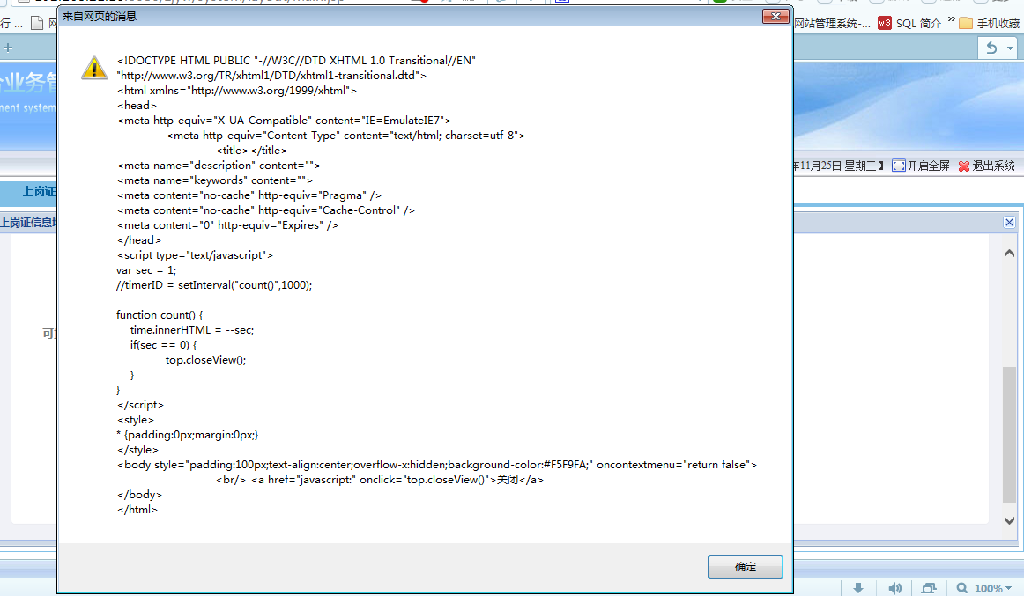
5 | 上岗证信息 | 修改收发文，修改完点击提交按钮无反映 | 汪喆之 | 2015.11.25 |  |  | 已处理 |  | 梁凯迪 | 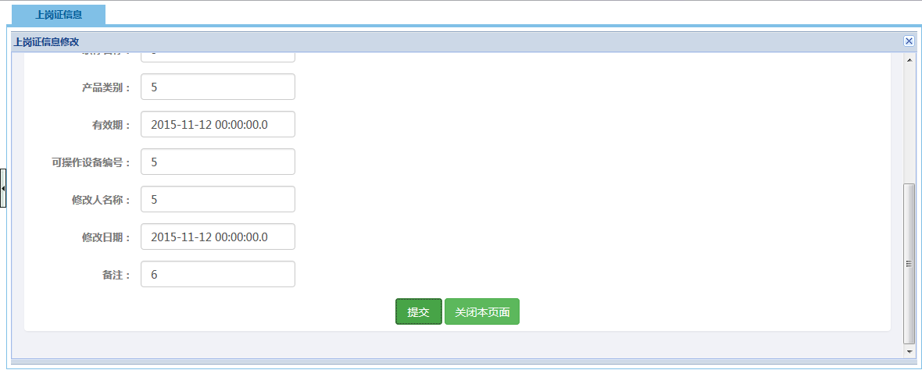
6 | 微服务 | 菜单名字对不上，图标超出 | 汪喆之 | 2015.11.25 |  |  |  | 待处理 | 潘韦驰 | 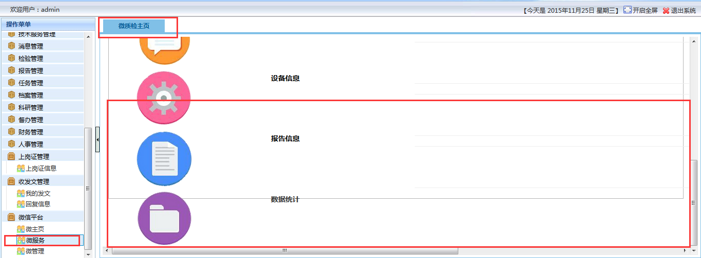
7 | 人事管理（不单单是这个功能模块有问题，其他的功能模块导入也是有这个问题，需全部检查） | 已有的编号，修改是可以随便命名的，可以改为12346这种，但是按照模版填入导入的时候填12345就导入失败出现乱码了 | 汪喆之 | 2015.11.25 |  |  | 编码修正 | 未修正 | 王勇 | 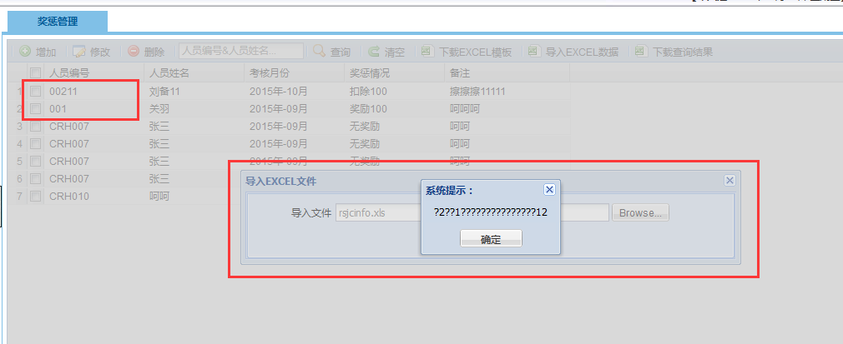
8 | 人事管理 | 薪资管理功能中，新增单个人员的薪资是没有扣除公积金等选项填入的，但是导入的EXCEL模版内是有这些的，那么如果单个添加的话，就不行了 | 汪喆之 | 2015.11.25 |  |  | 编码修正 | 已修正 | 王勇 | 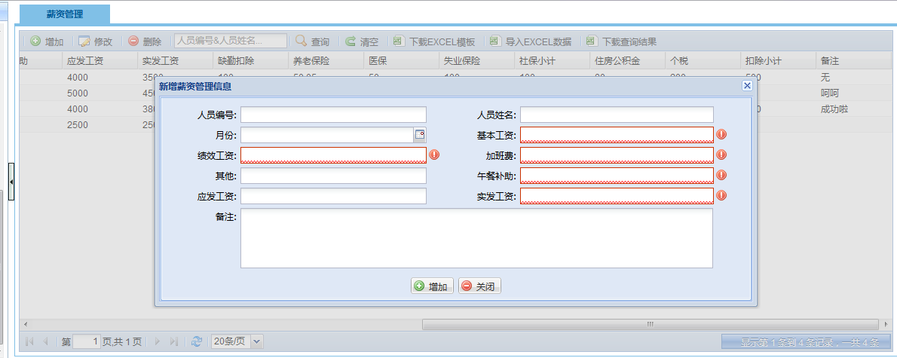
9 | 人事管理 | 薪资管理和薪资扣除人员对不上 | 汪喆之 | 2015.11.25 |  |  | 编码修正 | 已修正 | 王勇
10 | 财务管理 | 点击查看成本明细，然后点击右下方的显示几条记录，然后弹出框中出现好多记录，还有空记录 | 汪喆之 | 2015.11.25 |  |  | 编码修正 | 已修正 | 王勇 | 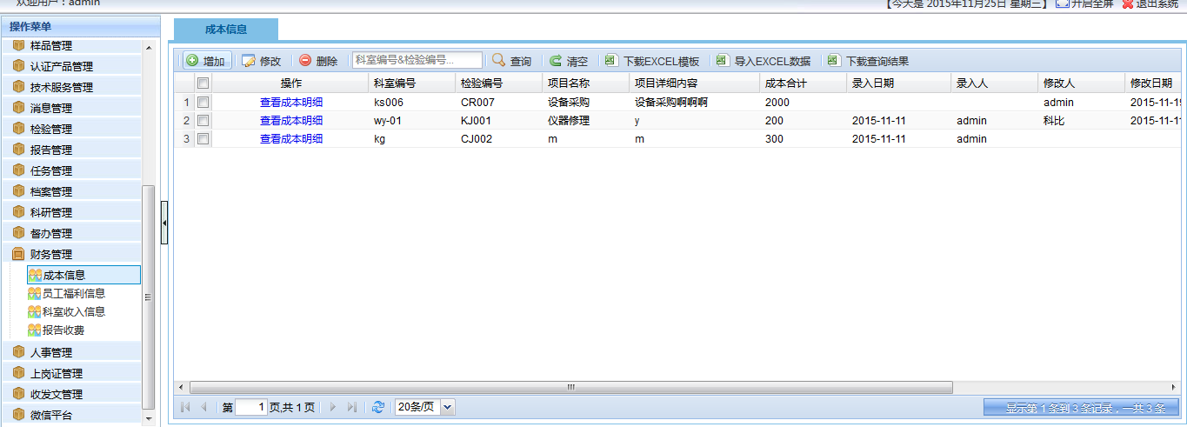 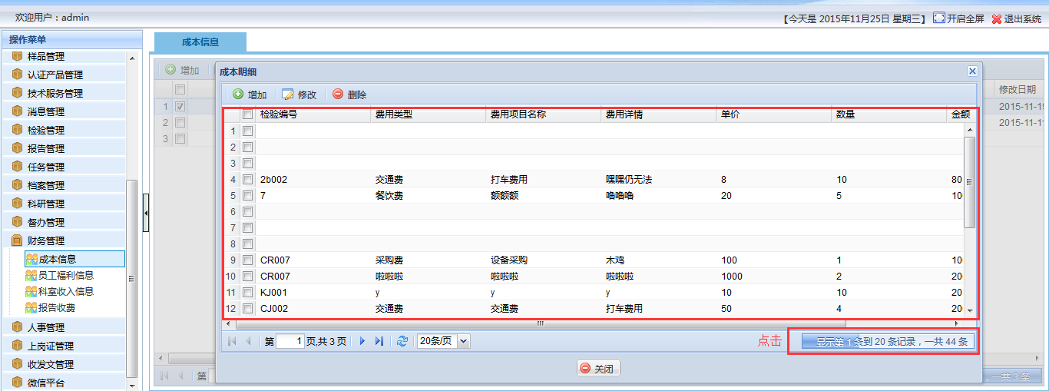
11 | 财务管理 | 所有功能新增的时候，点击提交无反映 | 汪喆之 | 2015.11.25 |  |  | 编码修正 | 已修正 | 王勇 | 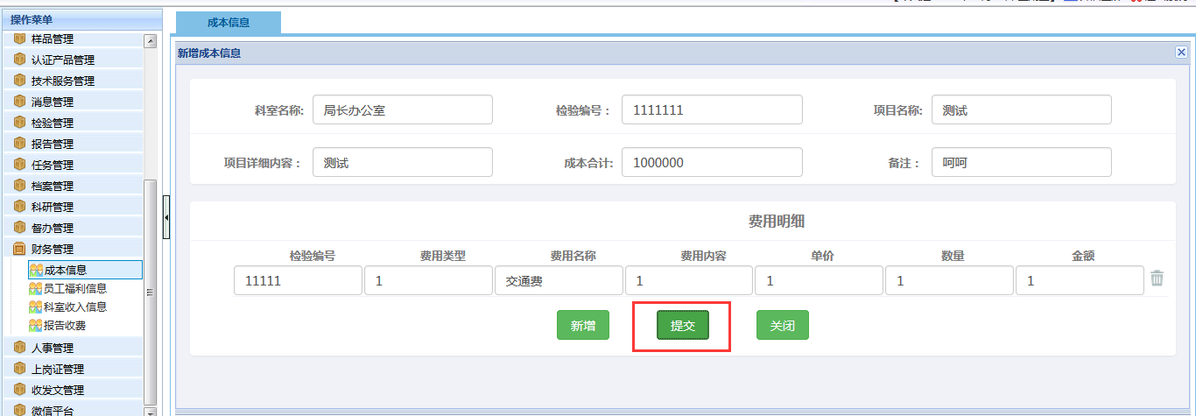
12 | 财务管理 | 内容框超出了大的框 | 汪喆之 | 2015.11.25 |  |  | 编码修正 | 已修正 | 王勇 | 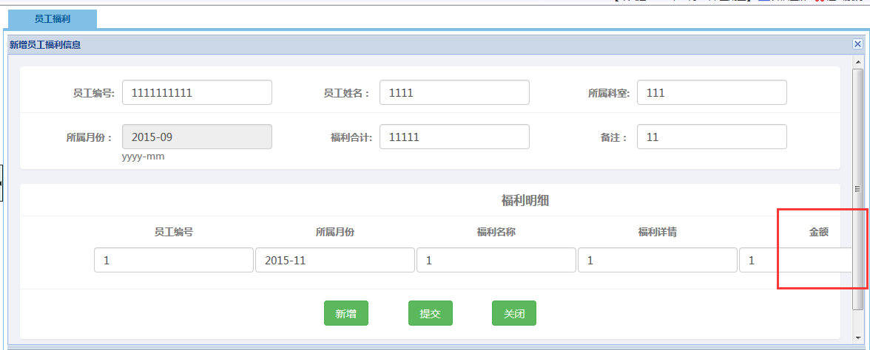
13 | 财务管理 | 报告收费名字与菜单栏对不上，然后就是此功能是否已经做了，还是做了有问题？ | 汪喆之 | 2015.11.25 |  |  | 编码修正 | 已修正 | 王勇 | 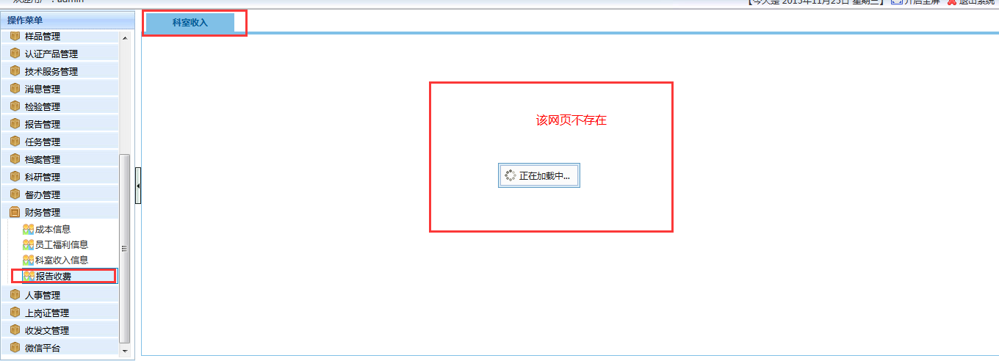
14 | 督办管理 | 我的督办里面新增的信息数据没有反馈状态 | 汪喆之 | 2015.11.25 |  |  | 我的督办板块无新增功能，数据来自任务指派中的督办，前台联表显示的反馈状态已完善 | 已解决 | 刘松 | 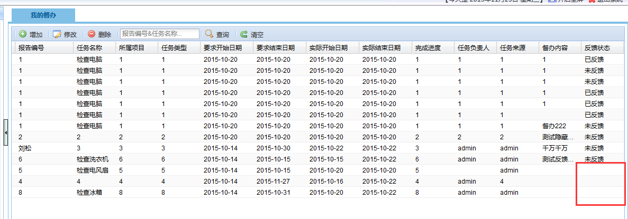
15 | 督办管理 | 我的督办勾选指定记录删除，全部被删了 | 汪喆之 | 2015.11.25 |  |  | 删除方法误删，已完善 | 已解决 | 刘松 | 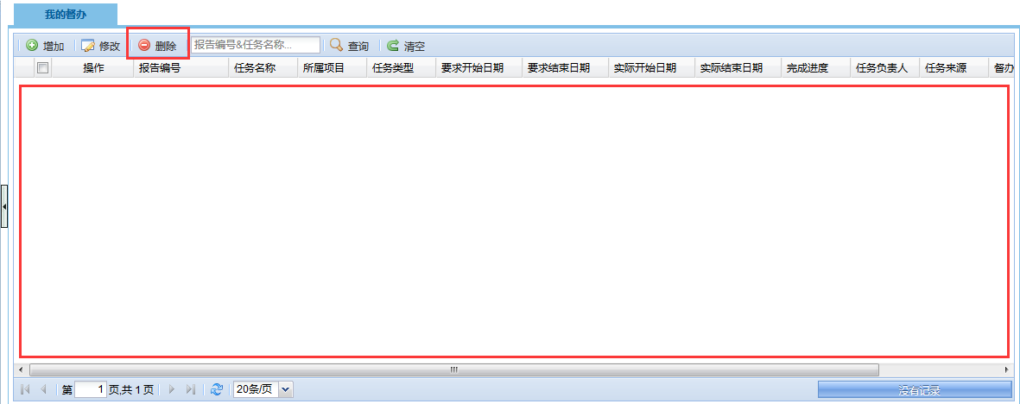
16 | 科研管理 | EXCEL模版导入无法随便填写信息，但是点击新增按钮单个导入或者勾选指定的修改，就可以随便填写信息（不单单是这一个功能模块有这个问题，只要涉及到EXCEL导入的都存在这个问题） | 汪喆之 | 2015.11.25 |  | 比较重要 | 目前所有涉及exl导入需要的正则判断都还未进行限制，缺少完整全面的正则表达式标准表 | 待解决 | 刘松 | 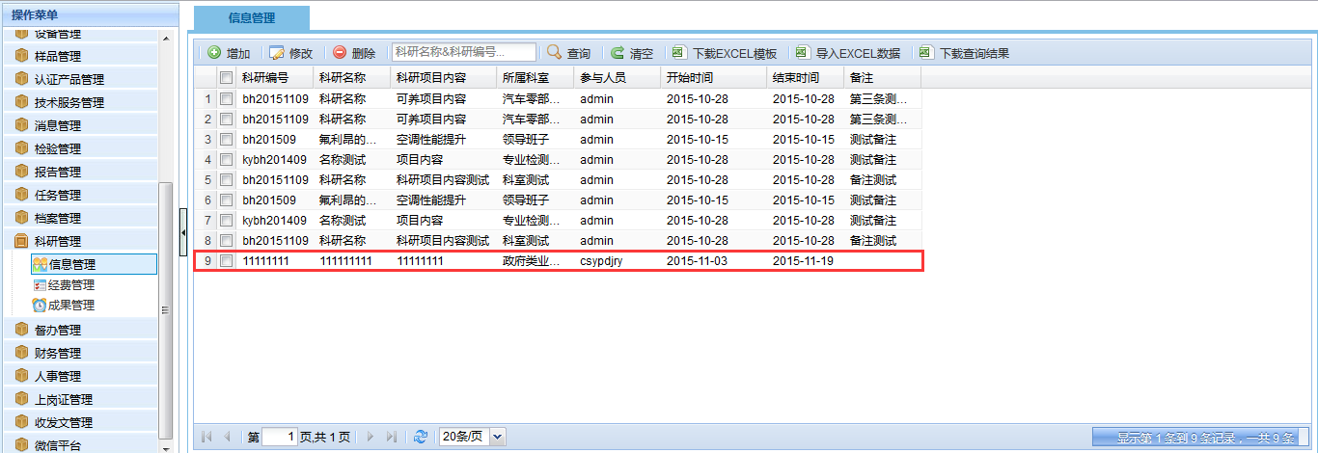
17 | 科研管理 | 档案信息新增的时候，无法更改档案密级与管理期限，并且点击修改按钮都无法修改 | 汪喆之 | 2015.11.25 |  |  | 档案密级、保管期限是和所属类目一起，从类目管理表里直接选择存入的数据，一条类目对应唯一的档案密级和保管期限 | 已解决 | 刘松 | 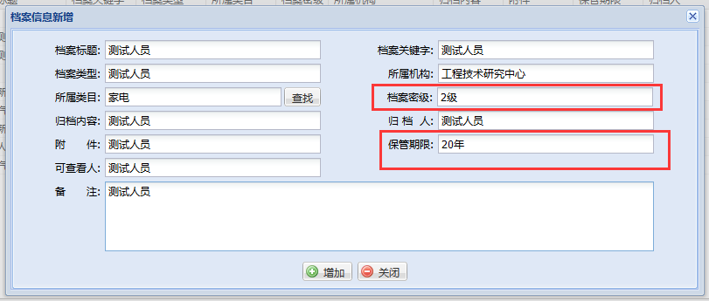
18 | 任务管理 | 我的任务新增的时候，标红的地方都无法输入或者选择，导致任务无法新增 | 汪喆之 | 2015.11.25 |  |  | 我的任务无新增功能，数据来自任务指派 | 已解决 | 刘松 | 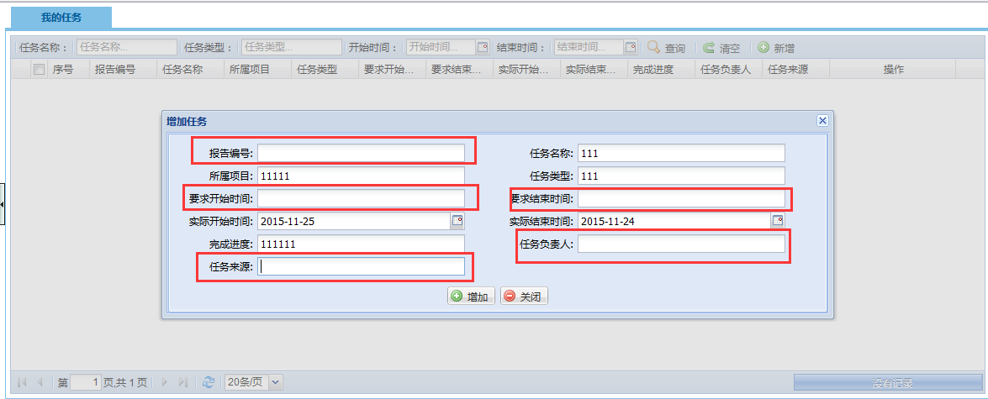
19 | 任务管理 | 任务下达的分配按钮点击无反映 | 汪喆之 | 2015.11.25 |  |  | 任务下达应从操作栏中的任务分配 | 已解决 | 刘松 | 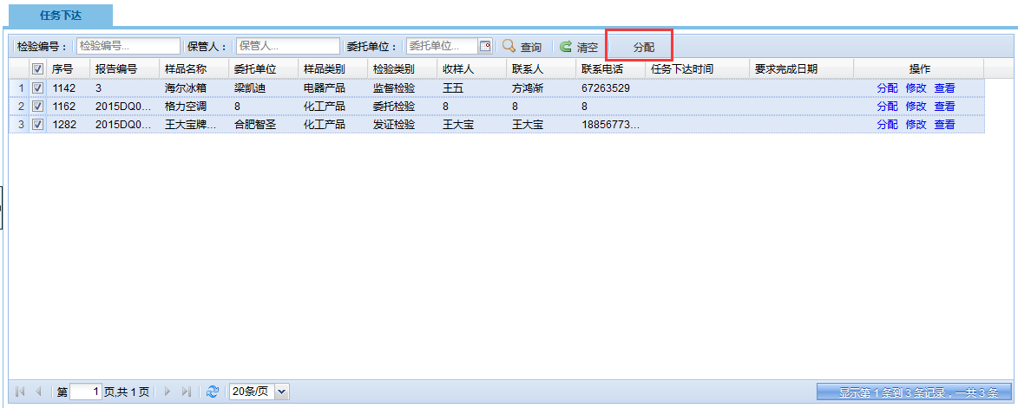
20 | 任务管理 | 任务指派延期，点击确定按钮无反应 | 汪喆之 | 2015.11.25 |  |  | 任务延期功能已完善 | 已解决 | 刘松 | 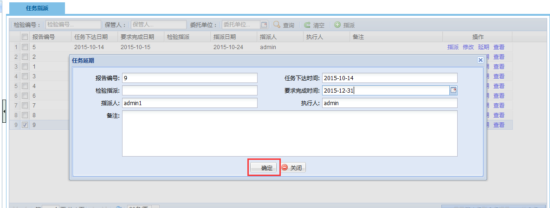
21 | 报告管理 | 首先是名字与菜单栏不统一，然后就是流转日志按钮点击无反应 | 汪喆之 | 2015.11.25 |  |  |  | 待处理 | 段佩君 | 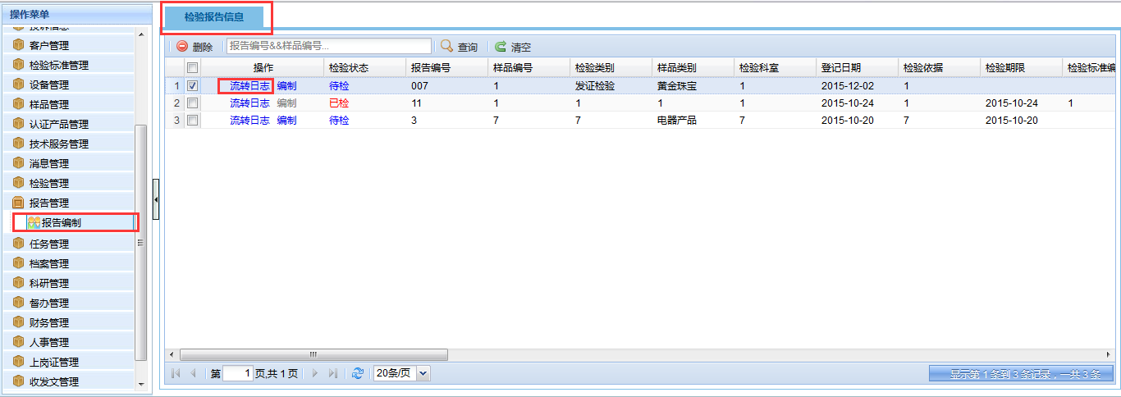
22 | 报告管理 | 点击报告编制的编制按钮，进入编制界面，然后点击样品信息，进入界面之后，点击界面的返回按钮无反应 | 汪喆之 | 2015.11.25 |  |  |  | 待处理 | 段佩君 | 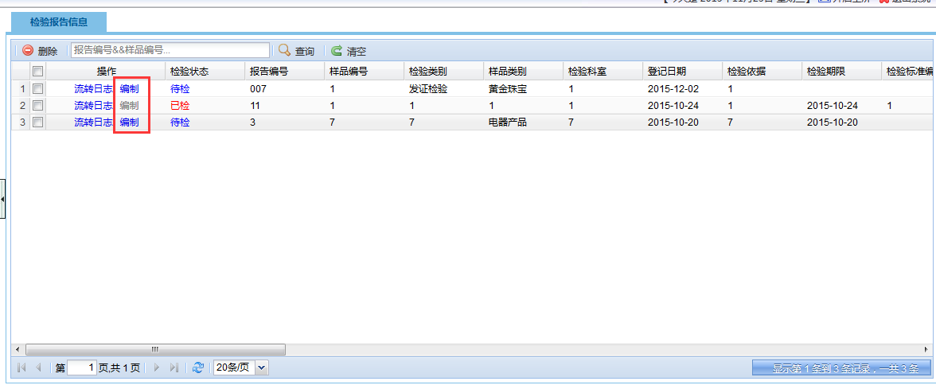 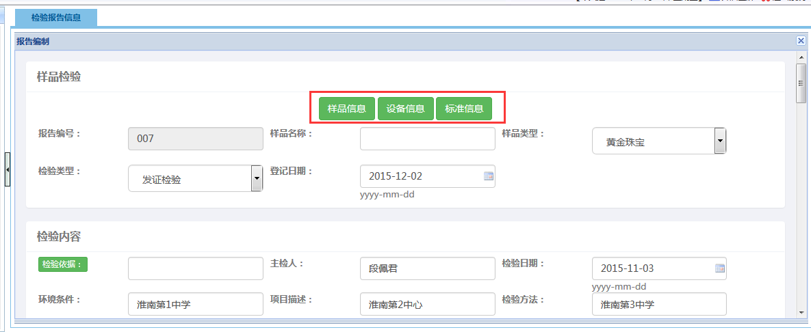
23 | 报告管理 | 报告编制无法删除，点击删除按钮提示删除成功，但是信息还是保留了，没有删除 | 汪喆之 | 2015.11.25 |  |  |  | 待处理
24 | 检验管理 | 检验信息功能中的流转日志按钮点击无反映 | 汪喆之 | 2015.11.25 |  |  |  | 待处理 | 段佩君
25 | 检验管理 | 检验信息功能中，点击检验进入界面，点击选择常规结论用语，新增，输入信息之后虽然可以提交，但是未成功提交信息，刷新就没了，而且点击新增栏目上下对不整齐 | 汪喆之 | 2015.11.25 |  |  |  | 待处理 | 段佩君 | 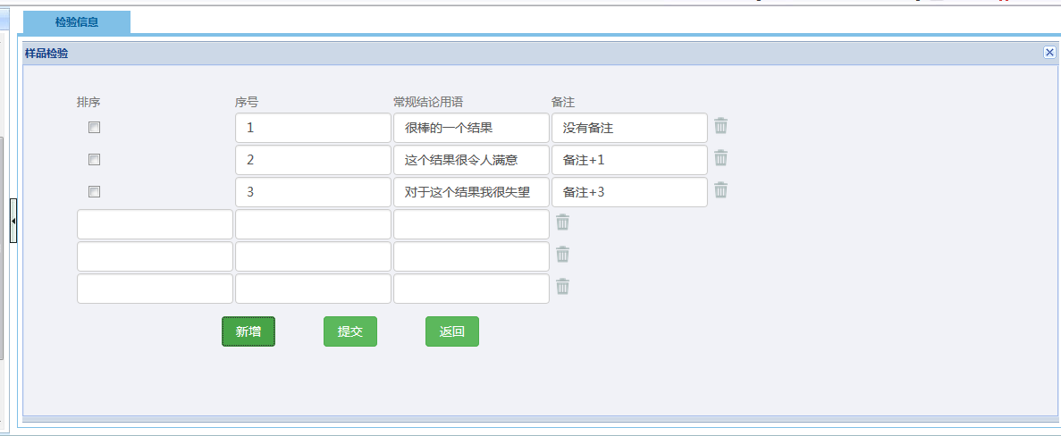
26 | 检验管理 | 检验报告模版内，点击指定模版的编辑按钮，弹出让下载pageoffice，然后点击下载下来是32位的，绝大多数电脑是64位的，所以无法安装 | 汪喆之 | 2015.11.25 |  |  |  | 待处理 | 段佩君 | 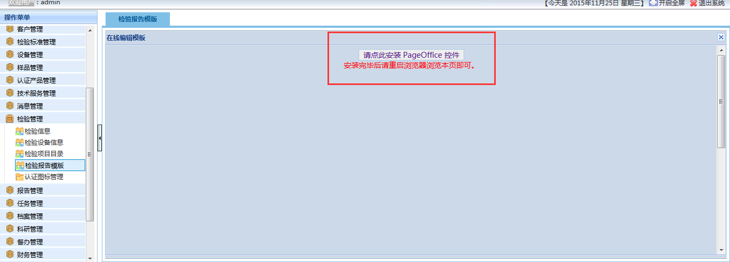
27 | 检验管理 | 认证图标管理功能，点击查看按钮，弹出框内图片是错误格式，而且，屏幕小一点的电脑是无法关闭这个窗口的，如截图，无法关闭窗口，要考虑到用户有人用IPAD上，那就很难办了 | 汪喆之 | 2015.11.25 |  |  |  | 待处理 | 段佩君 | 

(1)“问题级别”可以分为四种：十分严重、严重、一般、轻微
(2) “bug类型”可以分为：编码错误、设计缺陷、性能问题
(3)“当前状态”可分为两种：Open、Closed

